关系图
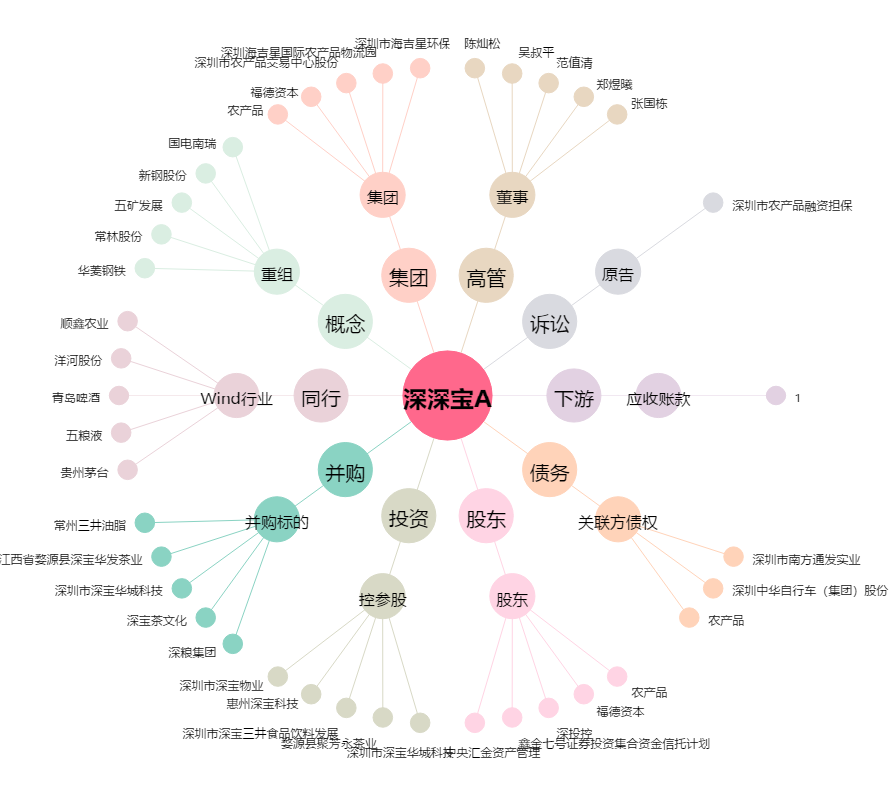
深深宝A[000019.SZ] - 关系概览图

